Лист1
 | Название | Ссылка | Тип | Версия ОС на начало продаж | Тип корпуса | Конструкция | Количество SIM-карт | Тип SIM-карты | Бесконтактная оплата | Вес | Размеры (ШxВxТ) | Тип экрана | Тип сенсорного экрана | Диагональ | Сила нажатия на экран | Размер изображения | Число пикселей на дюйм (PPI) | Соотношение сторон | Автоматический поворот экрана | Количество основных (тыловых) камер | Разрешения основных (тыловых) камер | Диафрагмы основных (тыловых) камер | Фотовспышка | Функции основной (тыловой) фотокамеры | Запись видеороликов | Макс. разрешение видео | Geo Tagging | Фронтальная камера | Аудио | Стандарт | Поддержка диапазонов LTE | Интерфейсы | Геопозиционирование | Процессор | Объем встроенной памяти | Тип аккумулятора | Аккумулятор | Время работы в режиме прослушивания музыки | Тип разъема для зарядки | Функция беспроводной зарядки | Функция быстрой зарядки | Громкая связь (встроенный динамик) | Управление | Режим полета | Профиль A2DP | Датчики | Фонарик | Дата анонсирования | Дата начала продаж
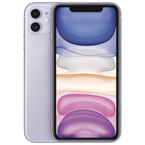

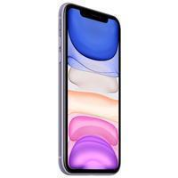

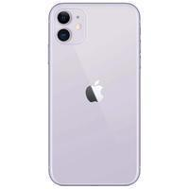

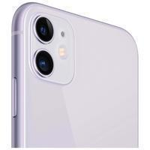

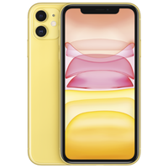

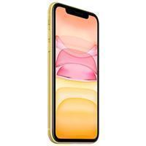

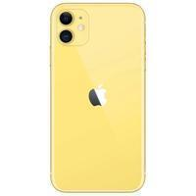

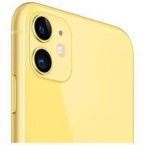

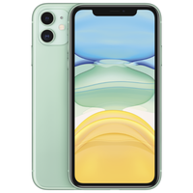

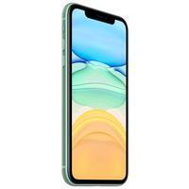

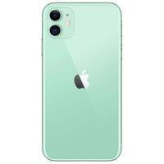

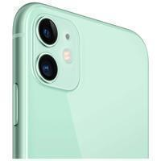

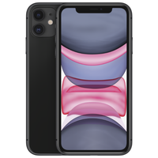

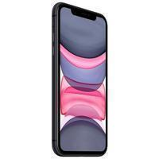

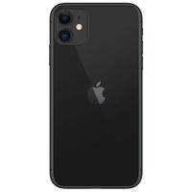

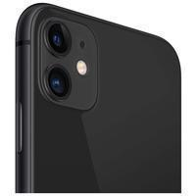

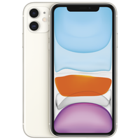

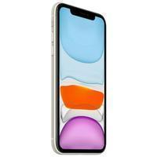

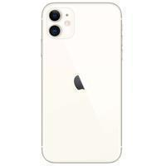

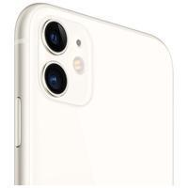

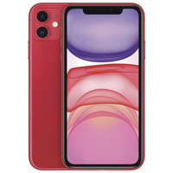

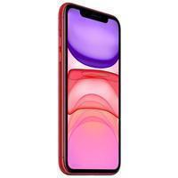

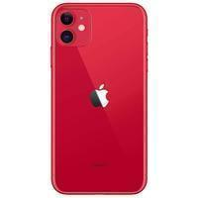

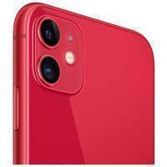

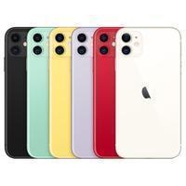
Максимальная строка

 | asd | asd | смартфон | iOS 13 | классический | влагозащита | 2 | nano SIM+eSIM | есть | 194 г | 75.7x150.9x8.3 мм | цветной IPS, сенсорный | мультитач, емкостный | 6.1 дюйм. | есть | 1792x828 | 324 | 19.5:9 | есть | 2 | 12 МП, 12 МП | F/2.40, F/1.80 | тыльная, светодиодная | автофокус, оптическая стабилизация, режим макросъемки, оптический Zoom 2x | есть (HEVC, H.264) | 3840x2160 | есть | есть, 12 МП | MP3, AAC, WAV, WMA, стереодинамики | GSM 900/1800/1900, 3G, 4G LTE, LTE-A, VoLTE | модель A2221: FDD‑LTE (диапазоны 1, 2, 3, 4, 5, 7, 8, 11, 12, 13, 17, 18, 19, 20, 21, 25, 26, 28, 29, 30, 32, 66) TD‑LTE (диапазоны 34, 38, 39, 40, 41, 42, 46, 48) | Wi-Fi 802.11ax, Bluetooth 5.0, NFC | A-GPS, ГЛОНАСС, GPS | Apple A13 Bionic | 128 ГБ | Li-Ion | несъемный | 65 ч | Lightning | есть | есть | есть | голосовой набор, голосовое управление | есть | есть | освещенности, приближения, гироскоп, компас, барометр | есть | 2019-09-10 | 2019-09-20

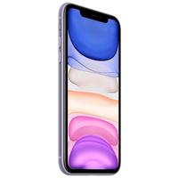

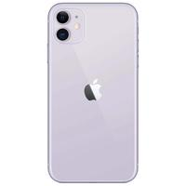











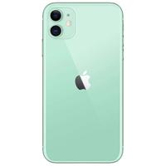











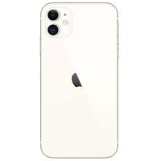

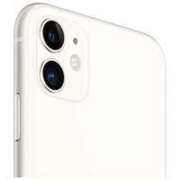

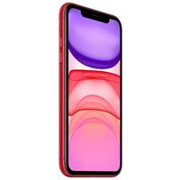

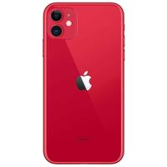




Максимальная строка

